Foglio1
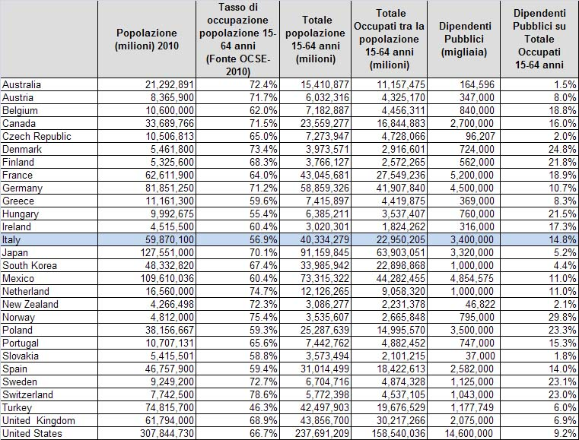
DIPENDENTI PUBBLICI NEI PAESI OCSE
 | POPOLAZIONE | DIPENDENTI PUBBLICI | DIPENDENTI PER 1000 AB
Australia | 21,292,891 | 164,596 | 7.73
Austria | 8,365,900 | 347,000 | 41.48
Belgio | 10,600,000 | 840,000 | 79.25
Canada | 33,689,766 | 2,700,000 | 80.14
Repubblica Ceca | 10,506,813 | 96,207 | 9.16
Danimarca | 5,461,800 | 724,000 | 132.56
Finlandia | 5,325,600 | 562,000 | 105.53
Francia | 62,611,900 | 5,200,000 | 83.05
Germania | 81,851,250 | 4,500,000 | 54.98
Grecia | 11,161,300 | 369,000 | 33.06
Ungheria | 9,992,675 | 760,000 | 76.06
Irlanda | 4,515,500 | 316,000 | 69.98
Italia | 59,870,100 | 3,400,000 | 56.79
Giappone | 127,551,000 | 3,320,000 | 26.03
Sud Corea | 48,332,820 | 1,000,000 | 20.69
Messico | 109,610,036 | 4,854,575 | 44.29
Olanda | 16,560,000 | 1,000,000 | 60.39
Nuova Zelanda | 4,266,498 | 46,822 | 10.97
Norvegia | 4,812,000 | 795,000 | 165.21
Polonia | 38,156,667 | 3,500,000 | 91.73
Portogallo | 10,707,131 | 747,000 | 69.77
Cslovacchia | 5,415,501 | 37,000 | 6.83
Spagna | 46,757,900 | 2,582,000 | 55.22
Svezia | 9,249,200 | 1,125,000 | 121.63
Svizzera | 7,742,500 | 1,043,000 | 134.71
Turchia | 74,815,700 | 1,177,749 | 15.74
Regno unito | 61,794,000 | 2,075,000 | 33.58
USA | 307,844,730 | 14,600,000 | 47.43
OCSE | 1,198,861,178 | 57,881,949 | 48.28

Belgio | 10,600,000 | 840,000 | 79.25
Repubblica Ceca | 10,506,813 | 96,207 | 9.16
Danimarca | 5,461,800 | 724,000 | 132.56
Finlandia | 5,325,600 | 562,000 | 105.53
Francia | 62,611,900 | 5,200,000 | 83.05
Germania | 81,851,250 | 4,500,000 | 54.98
Grecia | 11,161,300 | 369,000 | 33.06
Ungheria | 9,992,675 | 760,000 | 76.06
Irlanda | 4,515,500 | 316,000 | 69.98
Italia | 59,870,100 | 3,400,000 | 56.79
Olanda | 16,560,000 | 1,000,000 | 60.39
Norvegia | 4,812,000 | 795,000 | 165.21
Polonia | 38,156,667 | 3,500,000 | 91.73
Portogallo | 10,707,131 | 747,000 | 69.77
Slovacchia | 5,415,501 | 37,000 | 6.83
Spagna | 46,757,900 | 2,582,000 | 55.22
Svezia | 9,249,200 | 1,125,000 | 121.63
Regno unito | 61,794,000 | 2,075,000 | 33.58
EUROPA A 18 | 455,349,337 | 28,628,207 | 62.87

